2-서비스경험프로토타입제작
프로토타입 제작
영역 | 내용 | url
 | pf2-test 브라우저 화면 캡쳐 > 붙이기
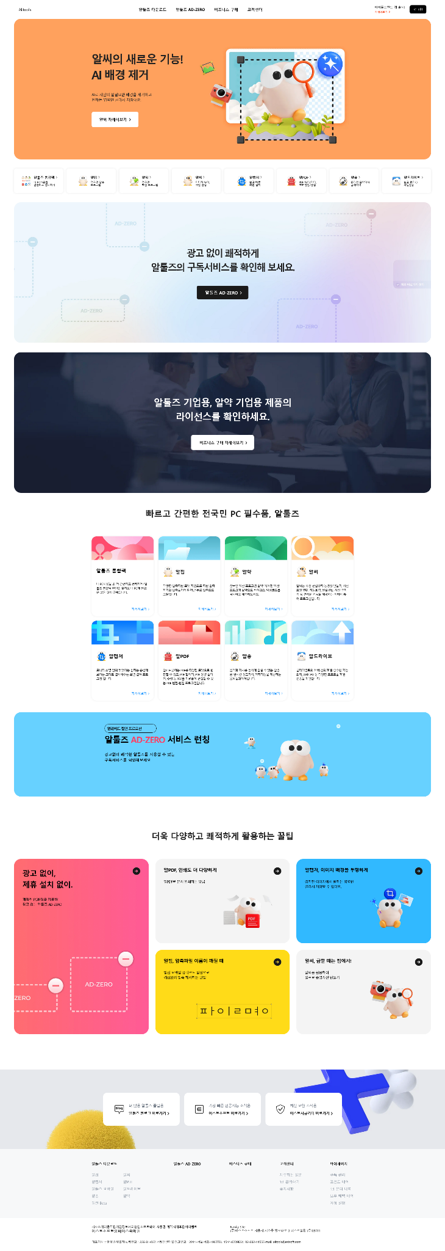

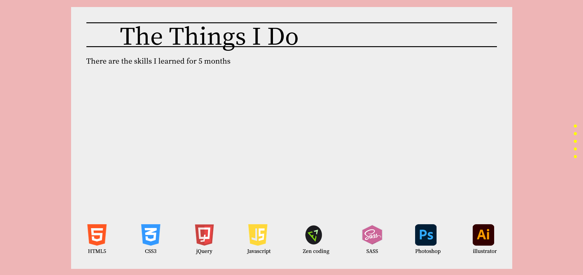
컨텐츠(skill)

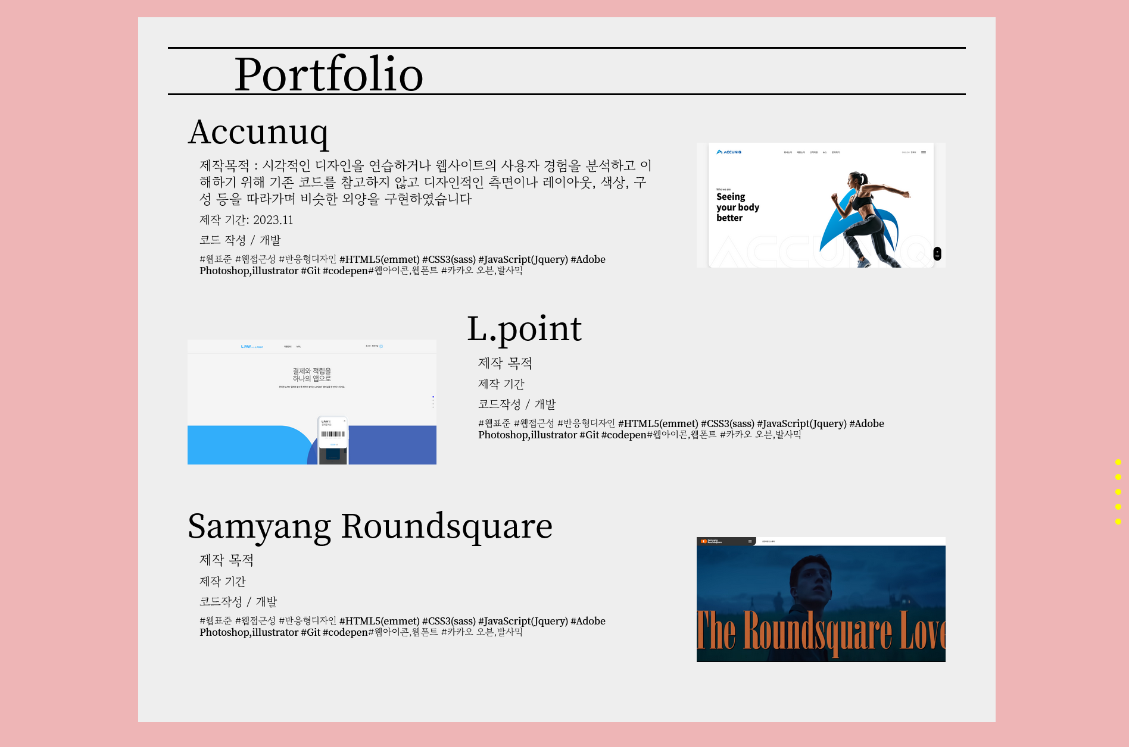
컨텐츠(portfolio)

컨텐츠(contact)

